ログイン
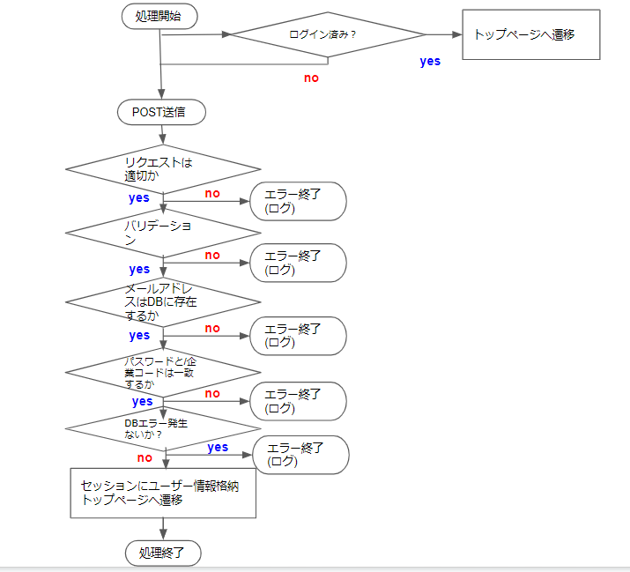

◆ログイン機能仕様
ファイル：auth/login.php
クラス：-

◆処理内容
1.セッションスタート
2.ユーザーがログインしているかをチェックする
ファイル：auth/auth.php
ログイン済みの場合->次の処理へすすむ
未ログインの場合->ログインページへ遷移する
3.ログインボタンが押下された後の処理
①バリデーションチェック
・リクエストで受け取った値のバリデーションチェックを行う。
・エラーが出た場合はエラーメッセージ表示（エラー終了）
リクエスト項目 | バリデーション | キー
企業コード | 入力が空でないか | company_code
 | 文字列型か
 | ５文字以内か
メールアドレス | 入力が空でないか | email
 | emailアドレス形式か （Y@XXX.comの形式か）
 | 100文字以内か
パスワード | 入力が空でないか | password
 | 半角英数か
 | 255文字以内か

②メールアドレスがDBに存在するかチェック
usersテーブルからemailカラムの値が入力されたメールアドレスと一致しかつdelete_flgが0という条件でレコードを検索する。 該当レコード数が0の場合はエラーメッセージ表示(エラー終了)

③パスワードと企業コードは②で取得したレコードのものと一致するかをチェック
②で取得したレコードのpasswordカラムとcompany_codeが入力されたパスワードと企業コードに一致するかチェックする。 一致しない場合は、エラー終了(エラーメッセージ表示する)

④セッション再生成し、セッションにユーザー情報格納
$_SESSION['user_id]=②で取得したレコードのidを格納
$_SESSION['user_name]=②で取得したレコードのuser_nameを格納
$_SESSION['login_date]=ログインした時間のunixタイムスタンプ格納
$_SESSION['login_lmit]=ログイン有効期間を格納
$_SESSION['learning_time']=0を格納
$_SESSION['learning_flg']=0を格納

セッションにいれる項目 | キー | 備考
会員ＩＤ | user_id
会員名 | user_name
ログイン日時 | login_date
ログイン有効期間 | login_limit
学習時間 | learning_time | 1セッション(loginからlogout まで)間の学習時間
学習フラグ | learning_flg | 学習ボタンが押されているか 0の場合->押されていない(停止中) 1の場合->押された(再生中)

TOP
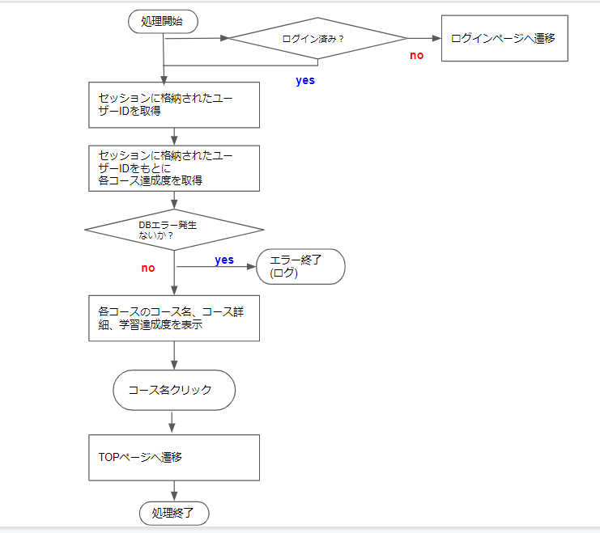

◆TOP画面機能仕様
ファイル：pages/index.php
クラス：-

◆処理内容
1.セッションスタート
2.ユーザーがログインしているかをチェックする
ファイル：auth/auth.php
ログイン済みの場合->次の処理へすすむ
未ログインの場合->ログインページへ遷移する

3.ページ内容を表示する
①ログインでセッションに格納された会員情報を取得。

表示項目 |  | セッションキー
会員名 |  | user_name

②各コース名、コース画像、コース説明を取得して表示する。
コースＩＤごとに項目数を集計し(1)、さらに会員ＩＤを条件として コースＩＤごとに達成した項目の数(is_done)の数を集計(2)する。 1を２で割り、学習達成度を取得する。

４.コースを選択した場合
以下の値をもとにリンクを生成し、遷移する。
GETパラメータで渡す値
項目 | キー
コースID | course_id

章・項目選択
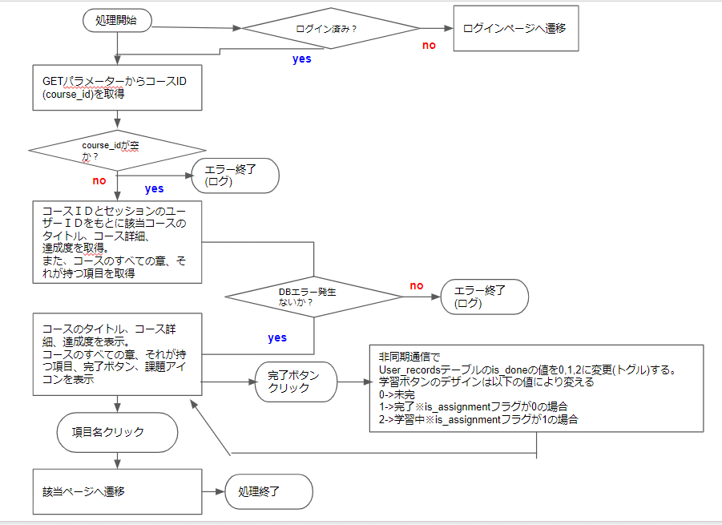

◆章・項目選択画面機能仕様
ファイル：pages/chpaters.php
クラス：-

◆処理内容
1.セッションスタート
2.ユーザーがログインしているかをチェックする
ファイル：auth/auth.php
ログイン済みの場合->次の処理へすすむ
未ログインの場合->ログインページへ遷移する
3.ページ内容を表示
全画面からGETパラメータで渡される値
項目 | キー
コースＩＤ | course_id

①不正なアクセスチェック->ＧＥＴパラメータより取得したのコースＩＤ(course_id)が空かチェックする。
空の場合は、不正なアクセスのため、エラー終了(エラーメッセージ表示)

②コースIDと会員IDをもとに該当コースのタイトル、章番号、それに応じた項目、項目完／未完のレコードを取得。

③項目名をクリックすると、該当のコースID(course_id)、章番号(chapter_id)、項目ID（section_id）が渡され、
該当の項目ページに遷移する。

非同期通信で渡す値(GET)
項目 | キー
項目完／未完 | is_done
章番号 | ‘chapter_id
項目ID | section_id

4.学習完了ボタンを押した場合
①完了ボタンを押すと、以下の条件で表示が切り替わる
・課題フラグis_assignmentが0のとき、
「未完了」／「完了」をトグル表示 ※このとき、非同期通信でis_doneを０／1に更新する処理をする。
・課題フラグis_assignmentが1のとき、
「未完了」／「学習中」をトグル表示 ※このとき、非同期通信でis_doneを０／2に更新する処理をする。

５．項目名を押下した場合
以下の値をもとにリンクを生成し、遷移する。
GETパラメータで渡す値
項目 | キー
コースID | course_id
項目ID | section_id

ヘッダー
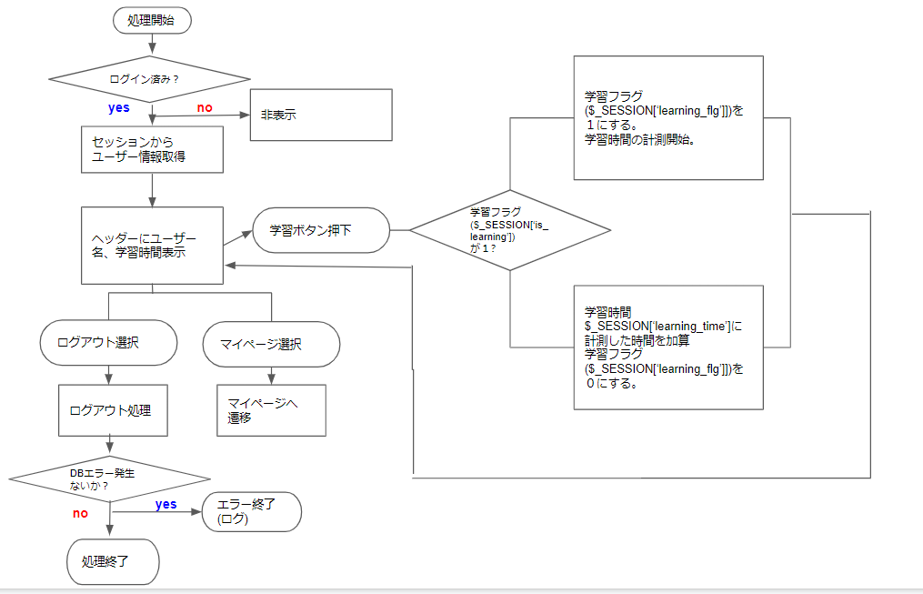

◆ヘッダー機能仕様
ファイル：pages/header.php
クラス：-

◆処理内容
1.セッションスタート
2.ユーザーがログインしているかをチェックする
セッションの中身にuser_idがあればログイン済と判断する。
セッションの項目 | キー | 備考
会員ID | user_id

3.未ログインの場合はヘッダーは非表示

4.ログイン済みの場合はヘッダーを表示する
以下の処理で必要なセッション情報とキー
セッションの項目 | キー | 備考
会員名 | user_name
学習時間 | learning_time | 1セッション(loginからlogout まで)間の学習時間
学習フラグ | learning_flg | 学習ボタンが押されているか 0の場合->押されていない(停止中) 1の場合->押された(再生中)

①セッションから会員名と学習時間を取得しヘッダーに会員名と学習時間を表示する。

②学習ボタンを押下すると、
学習フラグが１か０に切り替わる（トグル）。
１->時間計測開始
０->時間計測終了。計測した時間を$_SESSION['learning_time']に加算する。

５.ログアウトを選択した場合
1)学習時間をuse_recordsテーブルの学習時間(total_learning_time)に格納する。
2)セッション破棄、セッションの中身を空にする。
3)ログインページへ遷移

6.マイページを選択した場合
セッションの会員ＩＤをＧＥＴパラメータとして生成したリンクに遷移する
セッションの項目 | キー | 備考
会員ID | user_id

auth
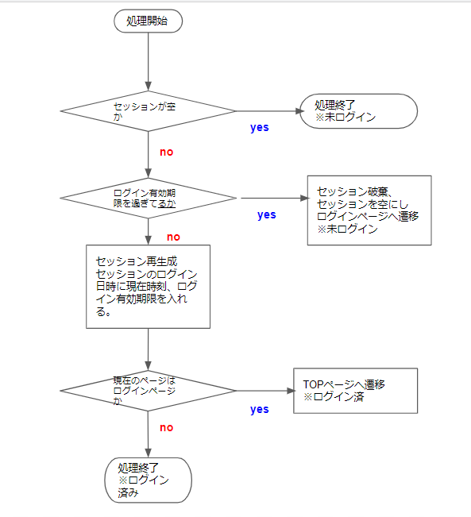

◆ログイン・未ログイン判定仕様
ファイル：auth/auth.php
クラス：-

◆処理内容
1.(各ファイルの冒頭でセッションスタート)
2.ユーザーがログインしているかをチェックする
セッションが空か判定
空の場合は、未ログインということで、処理終了
ログイン中のセッションの項目 | キー | 備考
会員ＩＤ | user_id
ログイン日時 | login_date
ログイン有効期間 | login_limit
3.セッション中のログイン日時＋ログイン有効期限は現在日時を過ぎていないか
過ぎている場合は、セッション破棄、セッションを空にしてログインページへ遷移
過ぎていない場合は、セッション再生成し、セッションのログイン日時を現在時刻に更新し、かつログイン有効期限を入れる。
※このとき、現在のページがログインページである場合は、メインページに遷移する。（でないと無限にログインページにリダイレクトされるため）

